Ambiental
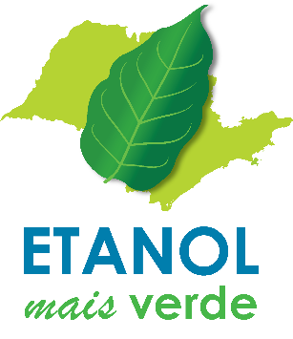
PLANILHA DE ACOMPANHAMENTO - ETANOL MAIS VERDE - UNIDADES AGROINDUSTRIAIS
Nome do Empreendimento: | 0
Responsável pelo Etanol Verde na Unidade: | 0
Email: | 0
Tel: | 0

Observar as descrições dos campos e seus respectivos comentários na Coluna B. Ao copiar e colar dados, use a opção "Colar especial - valores".
Dados da safra 2022/2023: consolidados. Dados da safra 2023/2024 previsões
Valores destacados após a finalização do preenchimento=potencial erro
Opções de preenchimento: valor numérico, 0 (zero) se o valor for nulo ou em branco se não houver informações referentes ao campo. Se campo for deixado em branco, esclarecer na coluna "Justificativas".
Campos 1.1.1 e 1.3.2: preenchimento automático, mediante fórmula.
1 - ÁREAS CILIARES | 2022/2023 | 2023/2024 | Justificativas
1.1- Áreas próprias
1.1.1 - Áreas ciliares de rios
TOTAL em área própria (ha) (a+b+c) | 0.00 | 0.00
a. conservada
b. em restauração
c. a restaurar
1.1.2 - Áreas ciliares de nascentes
NÚMERO total de nascentes próprias
Área total em nascentes próprias (ha) (a+b+c): | 0.00 | 0.00
a. conservada
b. em restauração
c. a restaurar
1.2 - Áreas arrendadas/parcerias
1.2.1 - Áreas ciliares de rios
TOTAL em áreas arrendadas/parcerias (ha) (a+b+c): | 0.00 | 0.00
a. conservada
b. em restauração
c. a restaurar
1.2.2- Em áreas arrendadas/parceiras
NÚMERO total de nascentes
Área total em nascentes arrendadas/parceiras (ha) (a+b+c): | 0.00 | 0.00
a. conservada
b. em restauração
c. a restaurar
1.3- Viveiro de mudas nativas
a. Quantidade total de mudas nativas produzidas em viveiro próprio
b. Quantidade de mudas plantadas
c. Possui algum programa de apoio à restauração florestal junto a fornecedores?
2 - CONSUMO DE ÁGUA NA INDÚSTRIA | 2022/2023 | 2023/2024 | Justificativas
a. Consumo (m3/t de cana)
3 - Energia elétrica
a. Potência Total Instalada (MW)
b. Produção Total Energia (MWh):
c. Energia Exportada (MWh)
4. PREVENÇÃO E COMBATE A INCÊNDIOS FLORESTAIS | 2022/2023 | 2023/2024 | Justificativas
a. Nº de caminhões-pipa
b. Nº de brigadistas
c. É membro de estrutura regional de combate a incêndios florestais?
d. A frota aeroagrícola contratada presta serviços de combate a incêndios florestais?
e. Nº de aviões disponíveis para combate a incêndios florestais

